STT 80
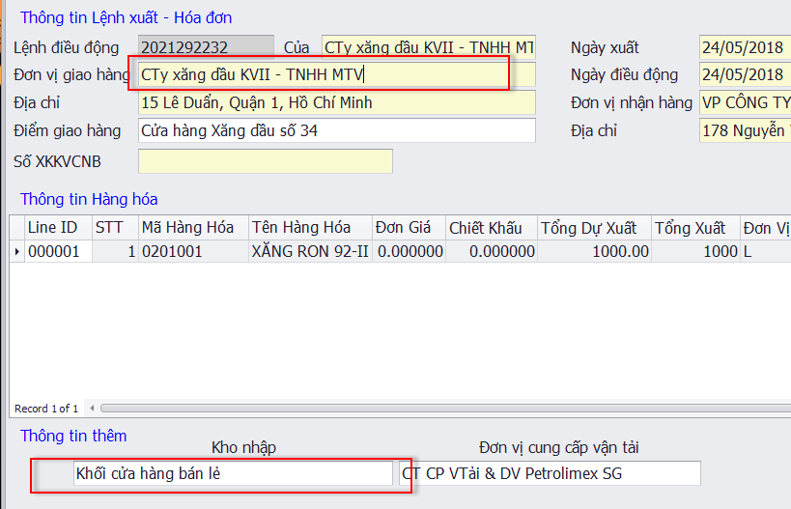

Phiếu xuất kho kiêm VCNB (SAP)
 | Form 10 (DC ko trực thuộc) | Form 11 (DC trực thuộc)
+ Có TD
Điểm giao hàng | Kho nhận | Kho xuất
Kho nhận | Kho nhận | Ko lên

STT 69
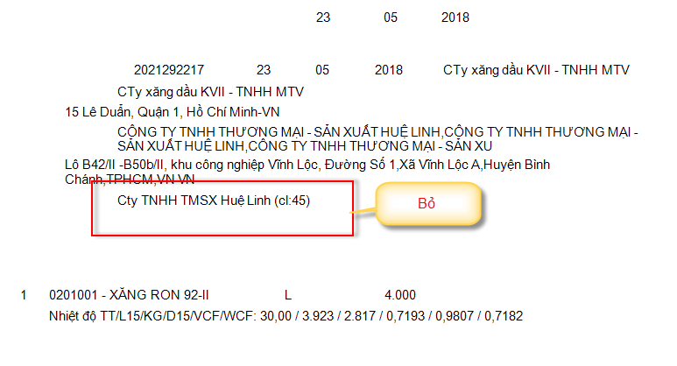

STT 60
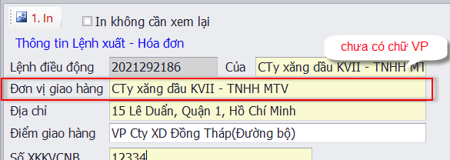

Phiếu xuất kho kiêm VCNB
Dòng | Form 10 (DC ko trực thuộc) | Form 11 (DC trực thuộc)
- Căn cứ LX số……của…..
+ Có TD | Bỏ VP | Có VP
+ Ko có TD | Có VP | Có VP
- Tên Đơn vị giao hàng
+ Có TD | Có VP | Bỏ VP
+ Ko có TD | Có VP | Có VP

STT 62
